Blad1
RC - Seglarverkstaden |  | 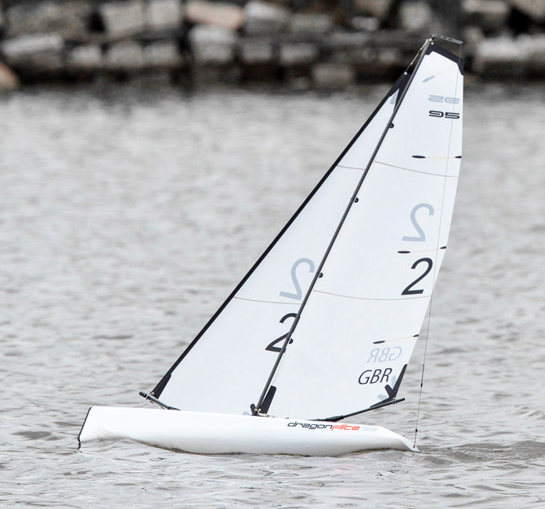
Pris- och beställningslista DF95
Förstärkning kölbox utan kostnad vid köp extra rigg och segel
Kampanj Nov-Dev 18 Fraktfritt från 2.000kr | Antal | Pris | Summa
DF95 komplett med A-rigg exklusive radio |  | 2,995 kr | - kr
DF95 komplett med A-rigg & J4C05 radio samt mottagare |  | 3,650 kr | - kr
Montering förstärkningsring kölbox |  | 350 kr | - kr
Rigg-A komplett Nytt bombeslag |  | 650 kr | - kr
Rigg-B komplett Nytt bommbeslag |  | 650 kr | - kr
Rigg-C komplett Nytt bombeslag |  | 650 kr | - kr
Rigg-D komplett Nytt bombeslag |  | 590 kr | - kr
Radio Futaba T6K inkl. mottagare FPR3006GS med telmetri |  | 2,190 kr | - kr
Laddare SKY RC e430 LiPo/LiFe (2-4S) inkl laddkabel |  | 385 kr | - kr
Radio inkl mottagare J4C05 Joysway |  | 640 kr | - kr
Mottagare J5C01R Joysway |  | 420 kr | - kr
Mottagar Batteri LiFe 6,6v 48 gram |  | 140 kr | - kr
Laddningsbart batteri till sändare LiFe 1600 mAh |  | 230 kr | - kr
Segel Forsén A 50 micron mylar inkl siffror SWE och Wire i fock |  | 600 kr | - kr
Segel Forsén B 50 micron mylar inkl siffror SWE och Wire i fock |  | 600 kr | - kr
Segel Forsén C 50 micron mylar inkl siffror SWE och Wire i fock |  | 500 kr | - kr
Segel Forsén D 50 micron mylar inkl siffror SWE och Wire i fock |  | 500 kr | - kr
Segelwinch servo DF95 |  | 450 kr | - kr
Servo 9gram till roder |  | 140 kr | - kr
Vattensäker tejp 2st |  | 35 kr | - kr
Ny storbom A |  | 200 kr | - kr
Ny storbom B |  | 200 kr | - kr
Ny storbom C |  | 200 kr | - kr
Ny storbom D |  | 200 kr | - kr
 |  |  | - kr
Övriga reservdelar på förfrågan
Beställning |  | Tot: | - kr

Beställning mailas till magnustimerdal@me.com
070-999 89 43
Namn:
Segelnr:
Adress:
Telefonnr:
Mailadress:
Betalning mot faktura från RELATUS AB
Skickas på mail

